Feuil1
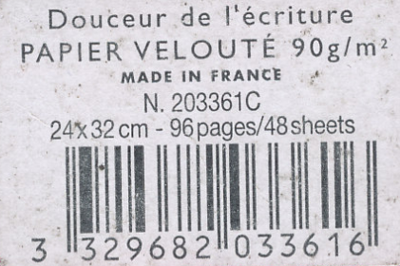
Code correct | 1 faux impair | 1 faux pair | Inversion ok | Inversion pb
3 | 4 | 3 | 3 | 3
3 | 3 | 2 | 2 | 3
2 | 2 | 2 | 3 | 2
9 | 9 | 9 | 9 | 9
6 | 6 | 6 | 6 | 6
8 | 8 | 8 | 8 | 8
2 | 2 | 2 | 2 | 2
0 | 0 | 0 | 0 | 0
3 | 3 | 3 | 3 | 3
3 | 3 | 3 | 3 | 3
6 | 6 | 6 | 6 | 1
1 | 1 | 1 | 1 | 6
Clé | FAUX | FAUX | FAUX | OK
6 | 5 | 9 | 8 | 6

